상품제안서
멀티 패턴 스트랩 파우치 (삼단지퍼) [PH201] | 상품코드: F29889

 |  |  |  |  |  |  | 02-412-0044 | www.easy1.co.kr
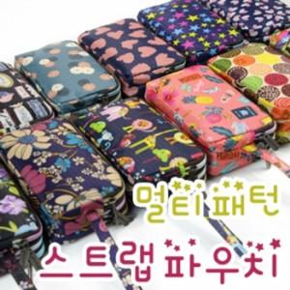

【상세/제작정보】 | [1. 쿠키], [2. 입술], [5. 토끼], [19. 꽃잎] 은 품절되었습니다.

【인쇄/포장옵션】 | 실크, 풀칼라 / OPP(비닐)

【공급단가】 | 수량 | 200~ | 500~ | 1,000~ | 3,000~ | 5,000~
*VAT별도 | 단가 | 1,970원 | 1,940원 | 1,890원 | 1,840원 | 1,810원

【상품 URL】 | http://www.easy1.co.kr/src/goods_detail.php?gdno=29889

